상품제안서
소울 골드8P VIP 티스푼포크 커피스푼 | 상품코드: S12676

 |  |  |  |  |  |  | 02-713-8555 | www.synergygift.co.kr
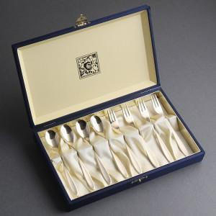

【상세/제작정보】

【인쇄/포장옵션】 | 실크, 레이저, 금박 / 포장지포장

【공급단가】 | 수량 | 20~ | 100~ | 300~ | 500~ | 1,000~
*VAT별도 | 단가 | 23,400원 | 22,140원 | 21,060원 | 20,520원 | 20,160원

【상품 URL】 | https://www.synergygift.co.kr:443/src/goods_detail.php?gdno=3488

